表紙
Python Webアプリ開発

1.Python
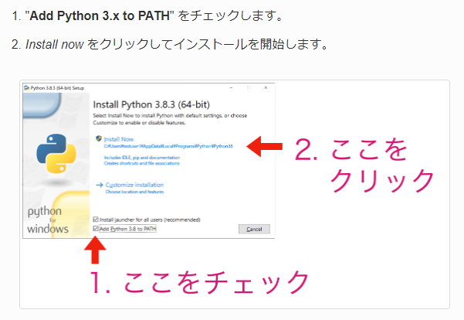
1.Python

Pythonダウンロード

 | https://pythonlinks.python.jp/ja/index.html
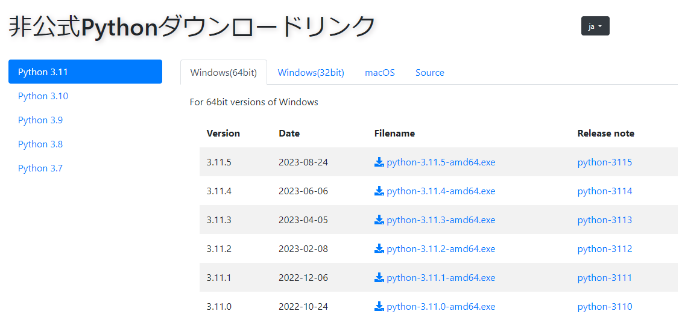

パッケージインストール

2.Anaconda
2.Anaconda

環境の作り方

 | Windowsキー押下後、検索窓から「Anaconda Navigator」の入力し、Anaconda Navigatorを開き、「Create」ボタン押下

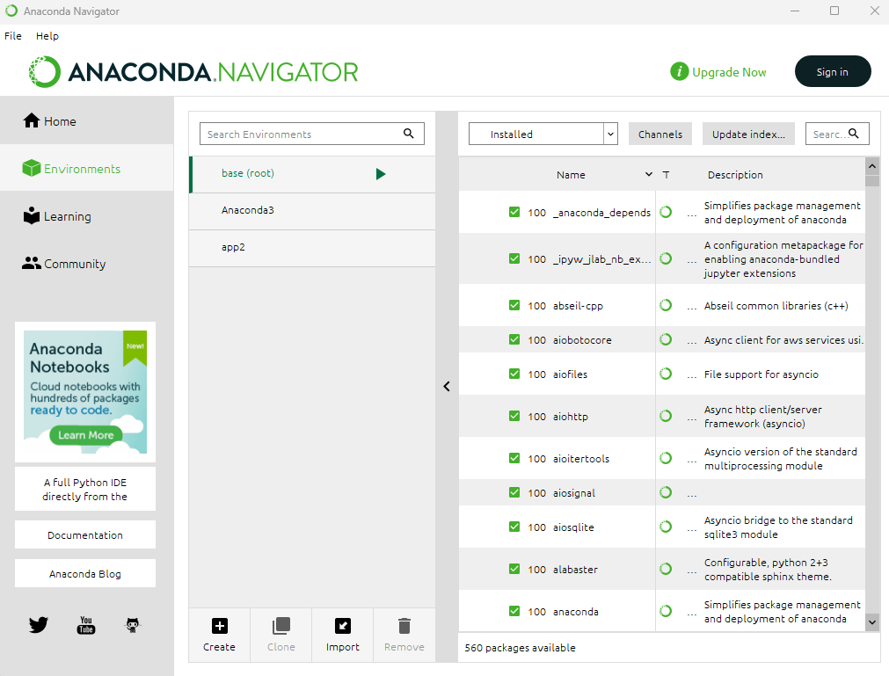

Anaconda Terminal起動

 | Anaconda Navigator上で環境を選択した状態で、「Open Terminal」押下

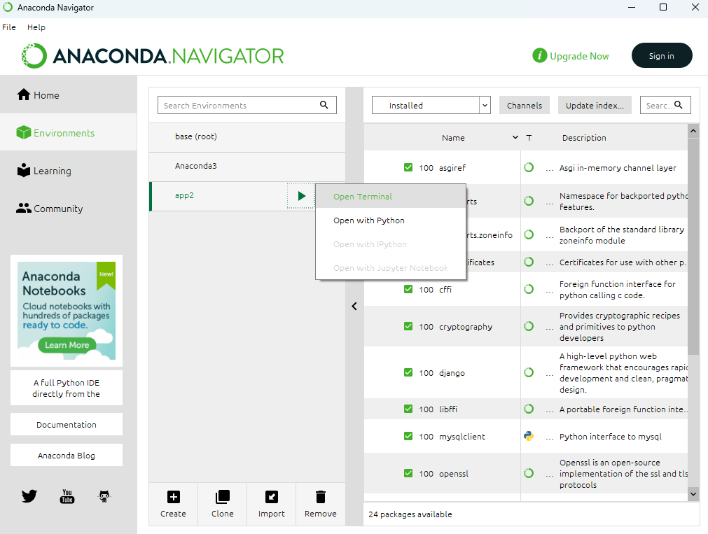

MySQL設定

 | Anaconda Terminalでプロジェクト上まで移動
 |  | D:
 |  | cd app2\project
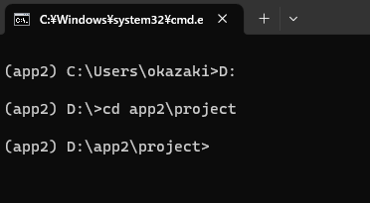

 | 以下のコマンド実行
 |  | pip install mysqlclient
 |  | pip3 install PyMySQL

3.VS Code
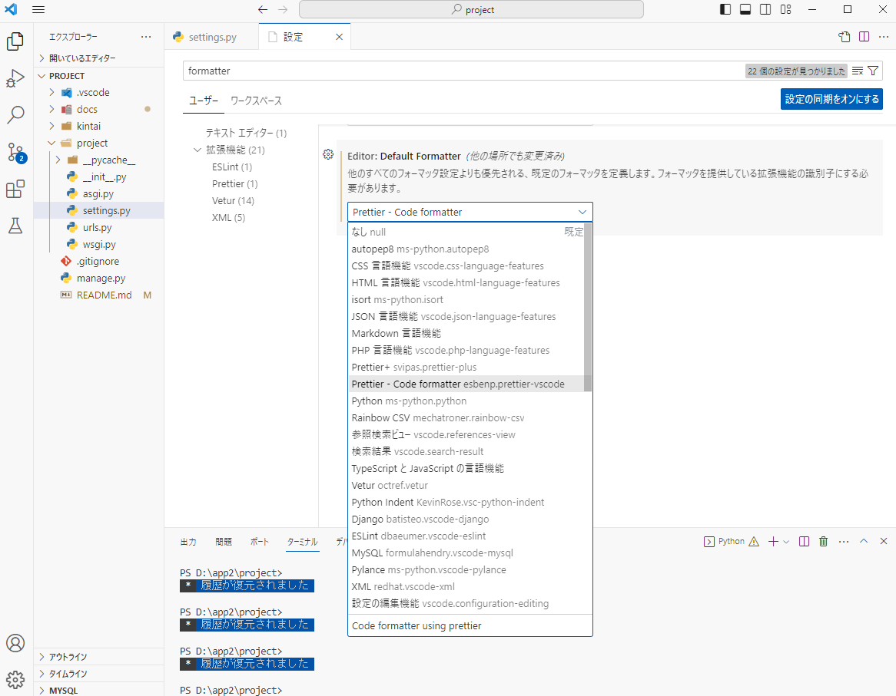
3.VS Code

VS Codeダウンロード

 | 以下より、VS Codeをダウンロード
 | https://azure.microsoft.com/ja-jp/products/visual-studio-code/
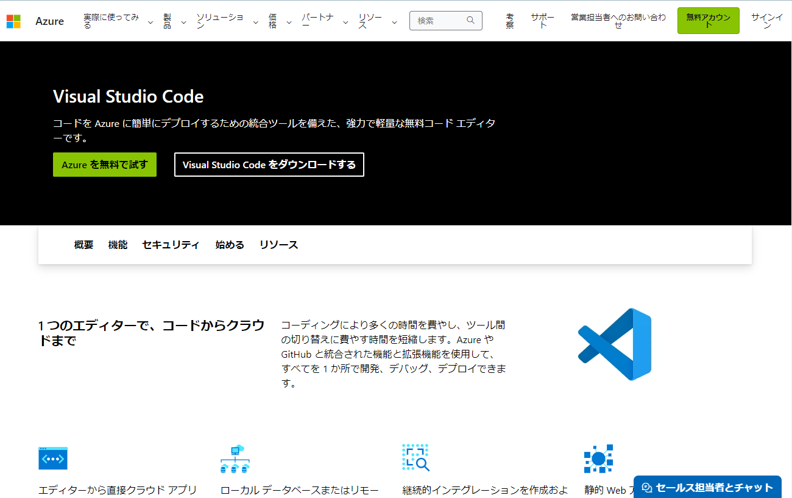

 | 適当なディレクトリにダウンロード。

VS Codeインストール

 | ウィザードに従ってインストール

拡張機能をインストール

 | 日本語化
 | Python
 | Prettier
 | Rainbow CSV
 | vscode-icons

フォーマッター設定

